тесты
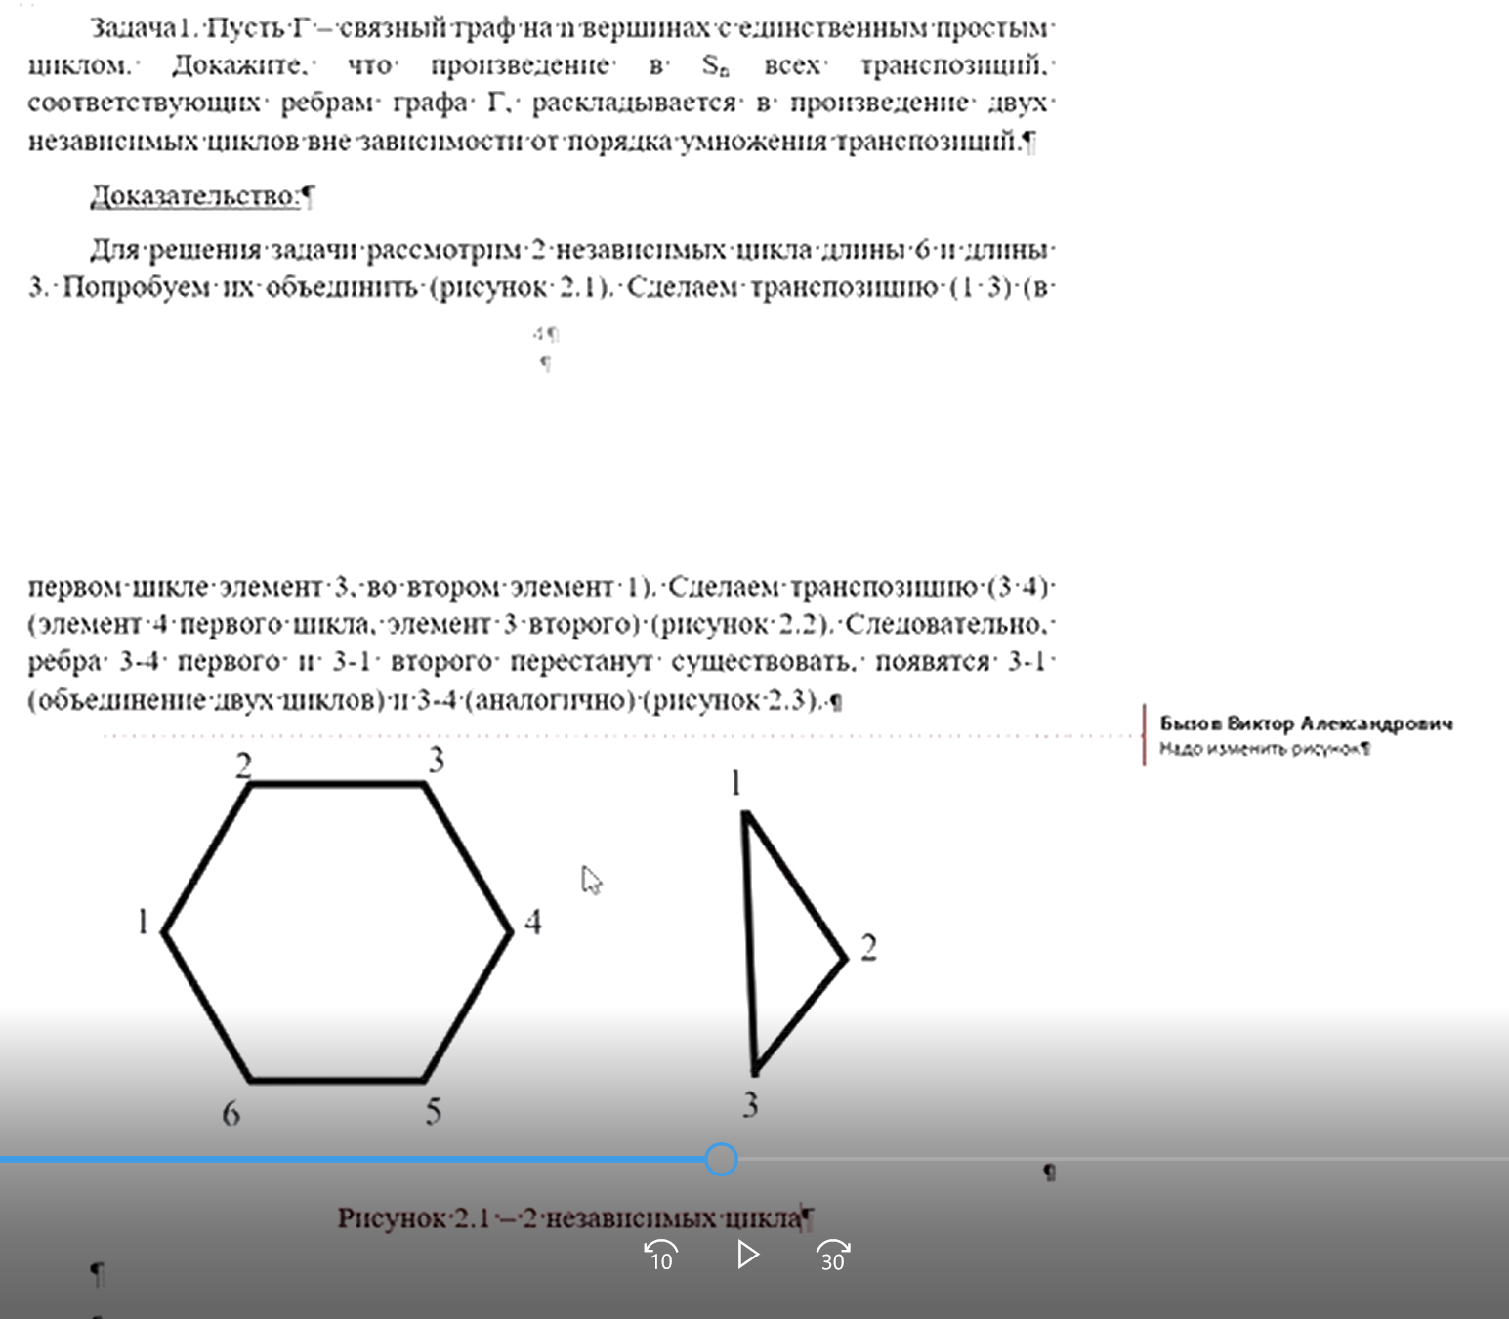
Входные данные | Число комбинаций в переборе | Занимаемый объем памяти | Полученное число | Время работы программы
m=3 µ=4^1 | 216 | 880 КБ | 4 | 0.0134163 с
m=4 µ=5^1 | 10,000 | 888 КБ | 25 | 0.0191984 с
m=5 µ=6^1 | 759,375 | 892 КБ | 216 | 0.267389 с
m=6 µ=7^1 | 85,766,121 | 1 МБ | 2401 | 18.2741 с
m=7 µ=8^1 | 13,492,928,512 | 1 МБ | 32768 | 2581.69 с

